Q1
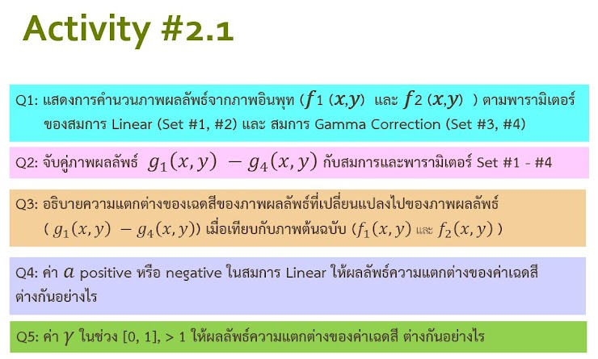
 |  |  |  |  | g(x,y) = af(x,y)+b |  |  |  |  |  |  |  | g(x,y) = af(x,y)+b
 |  |  |  |  | a | -1.5 |  |  |  |  |  |  | a | 1.5
 |  |  |  |  | b | 10 |  |  |  |  |  |  | b | 10

 |  |  |  |  | Set#1 | Results Float64 |  |  | Uint 8 |  |  |  | Set#2 | Results Float64 |  |  | Uint 8
f1(x,y) | 0 | 10 | 20 | 30 | 10 | -5 | -20 | -35 | 255 | 212 | 170 | 127 | 10 | 25 | 40 | 55 | 0 | 42 | 85 | 127
 | 10 | 20 | 30 | 40 | -5 | -20 | -35 | -50 | 212 | 170 | 127 | 85 | 25 | 40 | 55 | 70 | 42 | 85 | 127 | 170
 | 20 | 30 | 40 | 50 | -20 | -35 | -50 | -65 | 170 | 127 | 85 | 42 | 40 | 55 | 70 | 85 | 85 | 127 | 170 | 212
 | 30 | 40 | 50 | 60 | -35 | -50 | -65 | -80 | 127 | 85 | 42 | 0 | 55 | 70 | 85 | 100 | 127 | 170 | 212 | 255
 |  |  |  |  | Max | 10 | Min | -80 |  |  |  |  | Max | 100 | Min | 10

f2(x,y) | 100 | 120 | 140 | 160 | -140 | -170 | -200 | -230 | 255 | 212 | 170 | 127 | 160 | 190 | 220 | 250 | 0 | 42 | 85 | 127
 | 120 | 140 | 160 | 180 | -170 | -200 | -230 | -260 | 212 | 170 | 127 | 85 | 190 | 220 | 250 | 280 | 42 | 85 | 127 | 170
 | 140 | 160 | 180 | 200 | -200 | -230 | -260 | -290 | 170 | 127 | 85 | 42 | 220 | 250 | 280 | 310 | 85 | 127 | 170 | 212
 | 160 | 180 | 200 | 220 | -230 | -260 | -290 | -320 | 127 | 85 | 42 | 0 | 250 | 280 | 310 | 340 | 127 | 170 | 212 | 255
 |  |  |  |  | Max | -140 | Min | -320 |  |  |  |  | Max | 340 | Min | 160

 |  |  |  |  | g(x,y) = af(x,y)^y + b |  |  |  |  |  |  |  | g(x,y) = af(x,y)^y + b
 |  |  |  |  | y | 1.5 |  |  |  |  |  |  | y | 0.5
 |  |  |  |  | a | 1.5 |  |  |  |  |  |  | a | 1.5
 |  |  |  |  | b | 50 |  |  |  |  |  |  | b | 50
รหัส |  |  |  |  | Set#3 | Results Float64 |  |  | Uint 8 |  |  |  | Set#4 | Results Float64 |  |  | Uint 8
2.2 B3567 |  |  |  |  | 50 | 97.434164903 | 184.16407865 | 296.47515088 | 0 | 17 | 49 | 90 | 50 | 54.74341649 | 56.708203932 | 58.215838363 | 0 | 104 | 147 | 180
2.3 B6379 |  |  |  |  | 97.434164903 | 184.16407865 | 296.47515088 | 429.47331922 | 17 | 49 | 90 | 138 | 54.74341649 | 56.708203932 | 58.215838363 | 59.486832981 | 104 | 147 | 180 | 208
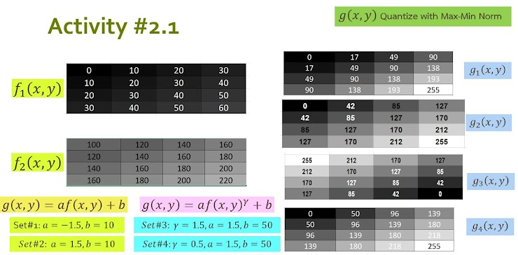
 |  |  |  |  | 184.16407865 | 296.47515088 | 429.47331922 | 580.33008589 | 49 | 90 | 138 | 193 | 56.708203932 | 58.215838363 | 59.486832981 | 60.606601718 | 147 | 180 | 208 | 232
 |  |  |  |  | 296.47515088 | 429.47331922 | 580.33008589 | 747.13700232 | 90 | 138 | 193 | 255 | 58.215838363 | 59.486832981 | 60.606601718 | 61.618950039 | 180 | 208 | 232 | 255
 |  |  |  |  | Max | 747.13700232 | Min | 50 |  |  |  |  | Max | 61.618950039 | Min | 50

 |  |  |  |  | 1550 | 2021.801207 | 2534.7535089 | 3085.7865538 | 0 | 35 | 73 | 115 | 65 | 66.431676725 | 67.748239349 | 68.973665961 | 0 | 50 | 96 | 139
 |  |  |  |  | 2021.801207 | 2534.7535089 | 3085.7865538 | 3672.4301235 | 35 | 73 | 115 | 159 | 66.431676725 | 67.748239349 | 68.973665961 | 70.124611797 | 50 | 96 | 139 | 180
 |  |  |  |  | 2534.7535089 | 3085.7865538 | 3672.4301235 | 4292.6406871 | 73 | 115 | 159 | 206 | 67.748239349 | 68.973665961 | 70.124611797 | 71.213203436 | 96 | 139 | 180 | 218
 |  |  |  |  | 3085.7865538 | 3672.4301235 | 4292.6406871 | 4944.6910015 | 115 | 159 | 206 | 255 | 68.973665961 | 70.124611797 | 71.213203436 | 72.248595461 | 139 | 180 | 218 | 255
 |  |  |  |  | Max | 4944.6910015 | Min | 1550 |  |  |  |  | Max | 72.248595461 | Min | 65

2.2
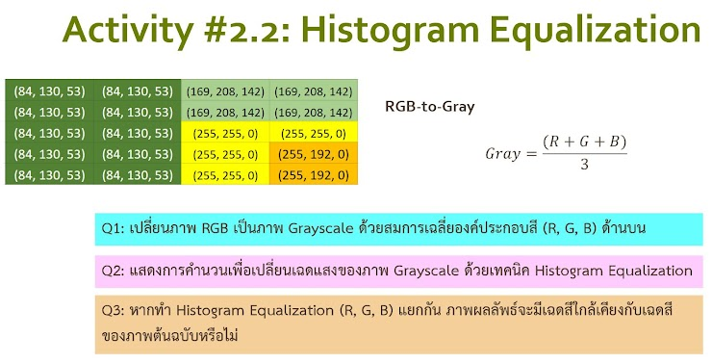
84 | 130 | 53 | 84 | 130 | 53 | 169 | 208 | 142 | 169 | 208 | 142
84 | 130 | 53 | 84 | 130 | 53 | 169 | 208 | 142 | 169 | 208 | 142
84 | 130 | 53 | 84 | 130 | 53 | 255 | 255 | 0 | 255 | 255 | 0
84 | 130 | 53 | 84 | 130 | 53 | 255 | 255 | 0 | 255 | 192 | 0
84 | 130 | 53 | 84 | 130 | 53 | 255 | 255 | 0 | 255 | 192 | 0

RGB-To-Gray
89 | 89 | 173 | 173
89 | 89 | 173 | 173
89 | 89 | 170 | 170
89 | 89 | 170 | 149
89 | 89 | 170 | 149

bit-depth 8 |  | 255

Color | Histogram | Norm | CDF | Equliz |  | 127 | 127 | 255 | 255
89 | 10 | 0.5 | 0.5 | 127 |  | 127 | 127 | 255 | 255
149 | 2 | 0.1 | 0.6 | 153 |  | 127 | 127 | 204 | 204
170 | 4 | 0.2 | 0.8 | 204 |  | 127 | 127 | 204 | 153
173 | 4 | 0.2 | 1 | 255 |  | 127 | 127 | 204 | 153
 | 20

